상품제안서
[슈틸루스터] 탁상용 무선 써큘레이터(리모콘포함) | 상품코드: F22052

 |  |  |  |  |  |  | 02-412-0044 | www.easy1.co.kr
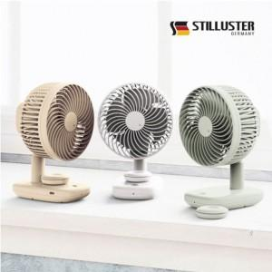

【상세/제작정보】 | 독일기술력이 만든 프리미엄 선풍기

【인쇄/포장옵션】 | 레이저, DTF1곳 / 포장지포장

【공급단가】 | 수량 | 30~ | 50~ | 100~ | 300~ | 500~
*VAT별도 | 단가 | 26,000원 | 25,600원 | 25,000원 | 24,000원 | 23,000원

【상품 URL】 | https://easy1.co.kr:443/src/goods_detail.php?gdno=22052

